UI
UI

Figma | https://www.figma.com/file/h3my59eobBcxDYckQ1lcqn/Zombies-Rule-the-World?node-id=0%3A1

UI 설명 및 에셋 링크
1.1 시작 화면
프레임 이름 | 프레임 미리보기 | 요소들 | 에셋 링크, 폰트 | 타입 | 설명 | int | StringUI | String
 |  | 게임 제목 |  | 텍스트 | 효과 없음 | 1 | Game_Title | Zombies Rule the World
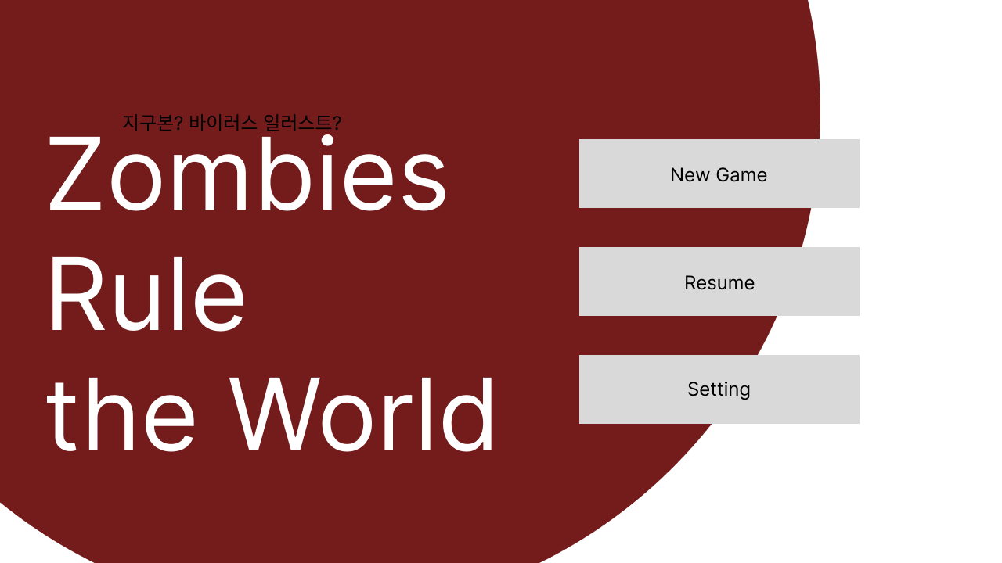
Start |  | 지구본 | https://assetstore.unity.com/packages/vfx/shaders/earth-rendering-free-54914 | 사진 | 효과 없음, 천천히 돌아가는 모션효과 | 2 | Earth
 |  | 새 게임 버튼 | https://assetstore.unity.com/packages/2d/gui/sci-fi-gui-skin-15606 | 버튼 | 누르면 1.2 인게임화면으로 넘어감 | 3 | Game_Start | 새 게임
 |  | 게임 이어하기 버튼 |  | 버튼 | 누르면 저장되어있던 게임을 불러오고 불러와진 게임을 시작함 | 4 | Game_Resume | 이어 하기
 |  | 설정 버튼 |  | 버튼 | 누르면 설정화면으로 넘어감 | 5 | Setting | 설정

1.2 인게임 화면
프레임 이름 | 프레임 미리보기 | 요소들 | 에셋 링크 | 타입 | 설명

